المؤشرات الكلية

سوق العراق للاوراق المالية
جلسة الاربعاء 2026/4/29 |  |  |  | تقرير أسعار الأسهم المتداولة لسوق العراق للأوراق المالية
الجلسة (74)
الاسهم المتداولة المدرجة و OTC |  |  | 798,427,912 |  |  | قيمة الأسهم المتداولة المدرجة و OTC |  | 1,400,585,171 |  |  | صفقات الشركات المدرجة وOTC | 1341
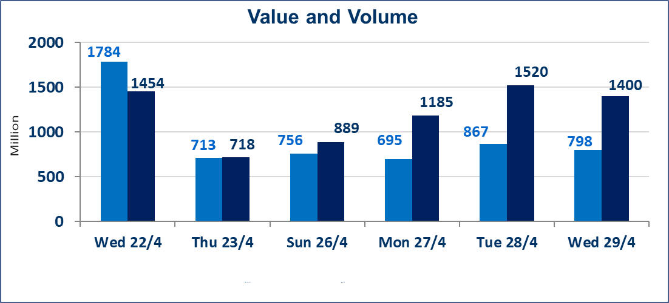
المؤشر60 ISX اليوم | 978.66 |  | نقطة |  |  | المؤشر15 ISX اليوم | 1248.10 | نقطة
المؤشر 60 ISX السابق | 978.41 |  | نقطة |  |  | المؤشر 15 ISX السابق | 1248.00 | نقطة
نسبة التغير | 0.03 |  | % |  |  | نسبة التغير | 0.01 | %
عدد النقاط | 0.25 |  | نقطة |  |  | عدد النقاط | 0.10 | نقطة

الشركات المدرجة | 104 | OTC | 14 | 118 |  | الشركات غير المتداولة المدرجة | 40 | OTC | 13 | 53
الشركات المتداولة | 55 | OTC | 1 | 56 |  | الشركات المرتفعة |  |  | 8
شركات الهيئة العامة |  |  |  | 1 |  | الشركات المنخفضة |  |  | 19
الموقوفة بقرار من هيأة الأوراق المالية |  |  |  | 8
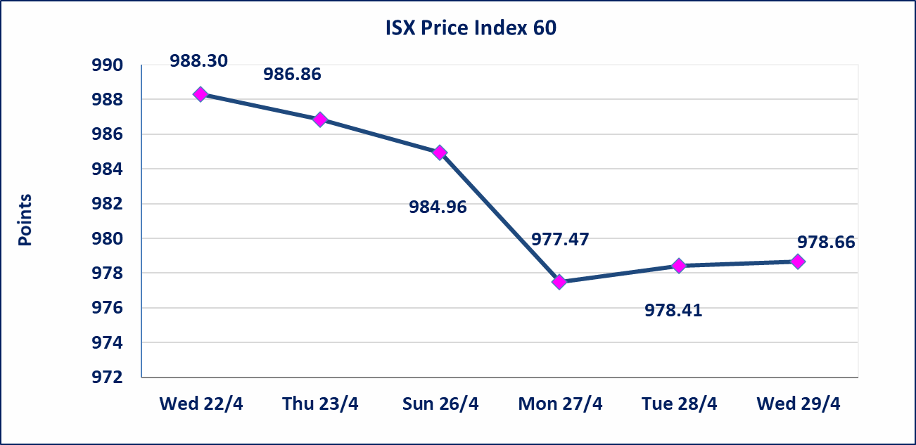
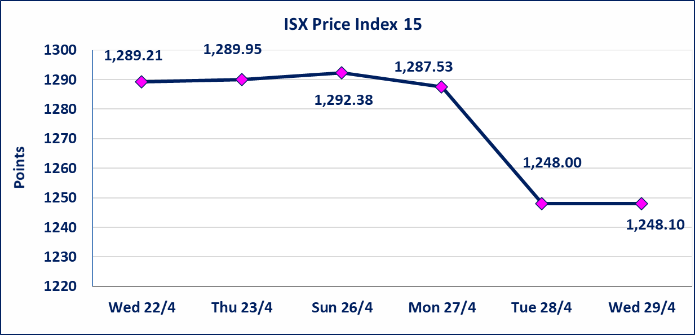

الحد الأعلى والادنى للتغير في السعر | نسبة التغير في كافة المنصات (5%) إرتفاعاً وإنخفاضاً من سعر الاغلاق السابق.
Web site : www.isx-iq.net E-mail : info-isx@isx-iq.net |  |  |  |  | 07834000034 - 07711211522 : ص . ب :3607 العلوية الهاتف |  |  |  |  |  | بغداد /الكرادة/ قرب المسرح الوطني /مجاور مصرف الخليج التجاري

نسبة التغير
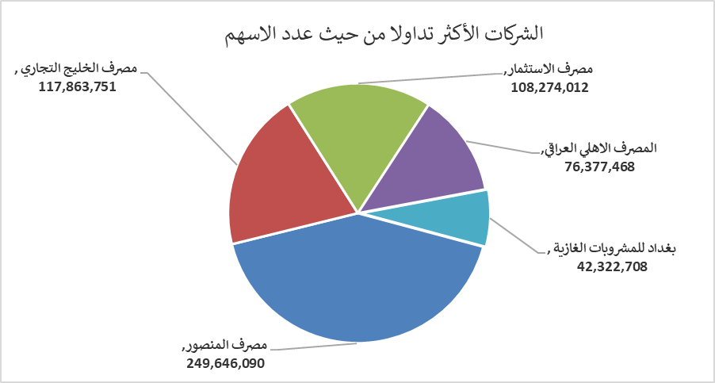
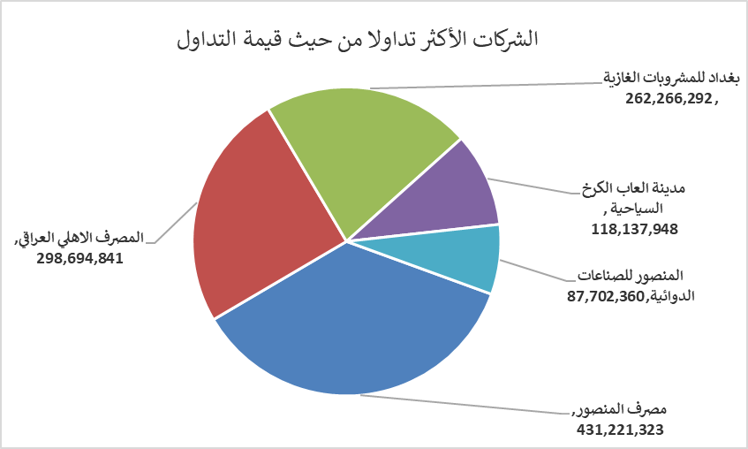
الشركات الأكثر ارتفاعاً وانخفاضاً
جلسة الاربعاء 2026/4/29

نسبة التغير لاسعار الاغلاق الاكثر ارتفاعاً |  |  |  | نسبة التغير لاسعار الاغلاق الاكثر انخفاضاً
اسم الشركة | اغلاق | التغير(%) | الاسهم المتداولة | اسم الشركة | اغلاق | التغير (%) | الاسهم المتداولة
مصرف سومر التجاري | 0.190 | 5.56 | 7,697,606 | فندق أشور | 29.030 | -4.98 | 10,162
الخاتم للاتصالات | 3.700 | 2.78 | 101,241 | الصناعات الالكترونية | 1.520 | -4.40 | 153,943
مصرف العراقي الاسلامي | 1.060 | 1.92 | 6,428,403 | الهلال الصناعية | 1.340 | -4.29 | 5,113
النخبة للمقاولات العامة | 0.710 | 1.43 | 7,777 | سد الموصل السياحية | 13.500 | -3.91 | 47,468
المصرف الاهلي العراقي | 3.970 | 1.28 | 76,377,468 | دار السلام للتأمين | 0.750 | -3.85 | 4,000,000

الشركات الاكثر نشاطا حسب الاسهم المتداولة (حجم التداول) |  |  |  | الشركات الاكثر نشاطا حسب القيمة المتداولة
اسم الشركة | اغلاق | التغير(%) | الاسهم المتداولة | اسم الشركة | اغلاق | التغير (%) | القيمة المتداولة
مصرف المنصور | 1.710 | 0.00 | 249,646,090 | مصرف المنصور | 1.710 | 0.00 | 431,221,323
مصرف الخليج التجاري | 0.350 | 0.00 | 117,863,751 | المصرف الاهلي العراقي | 3.970 | 1.28 | 298,694,841
مصرف الاستثمار | 0.230 | 0.00 | 108,274,012 | بغداد للمشروبات الغازية | 6.180 | -0.16 | 262,266,292
المصرف الاهلي العراقي | 3.970 | 1.28 | 76,377,468 | مدينة العاب الكرخ السياحية | 4.750 | -0.63 | 118,137,948
بغداد للمشروبات الغازية | 6.180 | -0.16 | 42,322,708 | المنصور للصناعات الدوائية | 2.260 | 0.00 | 87,702,360

